Hoja1
Título del documento | Lugar de escritura | Fuente | Tipo | Género | Autor | Fecha de documento | Fecha de recolección | Código | Cómo identifica el medio a quien denuncia | Observaciones
Martín Rodríguez Pellecer: acosador y abusador sexual | Web: https://volcanicas.com/martin-rodriguez-pellecer-acosador-y-abusador-sexual/ | Volcánicas | Artículo | Informativo | Volcánicas | diciembre 17, 2019 | diciembre 2, 2022 | MRP000 |  | Los testimonios han sido editados en este reportaje para garantizar legibilidad, pero son el resultado de entrevistas directas y cuentan con grabaciones de soporte que están protegidas por el derecho profesion. Los cargos profesionales de quienes aportan su testimonio y las ciudades y países en donde ocurrieron los hechos relatados han sido omitidos para no exponer a las denunciantes y los nombres de las víctimas han sido cambiados para respetar su privacidad y evitar represalias y cualquier tipo de revictimización, y acogen sus identidades a la protección de fuentes.
 |  |  |  |  |  |  |  | MRP001 | B
 |  |  |  |  |  |  |  | MRP002 | U
 |  |  |  |  |  |  |  | MRP003 | F
 |  |  |  |  |  |  |  | MRP004 | J
 |  |  |  |  |  |  |  | MRP005 | L
 |  |  |  |  |  |  |  | MRP006 | Alejandra Gutiérrez, editora en Plaza Pública en 2012
 |  |  |  |  |  |  |  | MRP007 | Marta Méndez, directora de relaciones institucionales de Plaza Pública en 2013.
 |  |  |  |  |  |  |  | MRP008 | H
 |  |  |  |  |  |  |  | MRP009 | Y
 |  |  |  |  |  |  |  | MRP010 | T
 |  |  |  |  |  |  |  | MRP011 | G
 |  |  |  |  |  |  |  | MRP012 | K
 |  |  |  |  |  |  |  | MRP013 | N
 |  |  |  |  |  |  |  | MRP014 | X | El testimonio esta en inglés
 |  |  |  |  |  |  |  | MRP015 | Catalina Ruiz-Navarro | Testimonio de la periodista que pública y renuncia a la vez
Martín Rodríguez Pellecer: “aliado” y acosador | web:https://medium.com/@catalinaruiznavarro/mart%C3%ADn-rodr%C3%ADguez-pellecer-aliado-y-acosador-f084b75f4372 | Volcánicas | Artículo | Informativo | Catalina Ruiz-Navarro | diciembre 4, 2019 | diciembre 2, 2022 | MRP016 | Catalina Ruiz-Navarro | Testimonio de la periodista que pública y por el cual inicia Volcánicas
 |  |  |  |  |  |  |  | MRP017 | M
 |  |  |  |  |  |  |  | MRP018 | Ana Carolina Alpírez
 |  |  |  |  |  |  |  | MRP019 | ***
 |  |  |  |  |  |  |  | MRP020 | C
 |  |  |  |  |  |  |  | MRP021 | Roberto Buendía
 |  |  |  |  |  |  |  | MRP022 | ***
 |  |  |  |  |  |  |  | MRP023 | A
 |  |  |  |  |  |  |  | MRP024 | Z
 |  |  |  |  |  |  |  | MRP025 | D
 |  |  |  |  |  |  |  | MRP026 | R
 |  |  |  |  |  |  |  | MRP027 | Catalina Ruiz-Navarro
¿Cómo opera la violencia sexual entre hombres? Denuncia de abuso sexual en contra de Alain Samper | https://volcanicas.com/como-opera-la-violencia-sexual-entre-hombres-denuncia-de-abuso-sexual-en-contra-de-alain-samper/ | Volcánicas | Artículo | Informativo | Volcánicas | agosto 12, 2021 | diciembre 5, 2022 | AS028 | Rodrigo
 |  |  |  |  |  |  |  | AS029 | Santiago
 |  |  |  |  |  |  |  | AS030 | Gaby, ex novia de Rodrigo
 |  |  |  |  |  |  |  | AS031 | Alejandro, hermano de Rodrigo
Nueve denuncias por acoso y abuso sexual contra Ciro Guerra | https://volcanicas.com/ocho-denuncias-de-acoso-y-abuso-sexual-contra-ciro-guerra/ | Volcánicas | Artículo | Informativo | Catalina Ruiz-Navarro y Matilde de los Milagros Londoño | junio 24, 2020 | diciembre 5, 2022 | CGP032 | Beatriz: acoso sexual en Uber | Este texto fue discutido y editado periodísticamente por Daniel Coronell
 |  |  |  |  |  |  |  | CGP033 | Leila* | *El testimonio de Leila fue traducido del inglés al español
 |  |  |  |  |  |  |  | CGP034 | Daniela: acoso sexual en un bar
 |  |  |  |  |  |  |  | CGP035 | Camila
 |  |  |  |  |  |  |  | CGP036 | Sebástian
 |  |  |  |  |  |  |  | CGP037 | Adriana: abuso sexual en casa de Ciro Guerra
 |  |  |  |  |  |  |  | CGP038 | Héctor
 |  |  |  |  |  |  |  | CGP039 | Katia* | *El testimonio de Katia fue traducido del inglés al español.
 |  |  |  |  |  |  |  | CGP040 | Joaquín | terapeuta de Adriana
 |  |  |  |  |  |  |  | CGP041 | Eliana: acoso en portería del ParkWay
 |  |  |  |  |  |  |  | CGP042 | Miguel
 |  |  |  |  |  |  |  | CGP043 | Fabiana: acoso en el Festival de Cine de Cartagena
 |  |  |  |  |  |  |  | CGP044 | Patricia
 |  |  |  |  |  |  |  | CGP045 | Teresa: acoso a una alumna
 |  |  |  |  |  |  |  | CGP046 | Gabriela: acoso en Berlín
 |  |  |  |  |  |  |  | CGP047 | Adriana: acoso en rodaje
 |  |  |  |  |  |  |  | CGP048 | Julia
 |  |  |  |  |  |  |  | CGP049 | Lucía | Lucía, quien trabaja para una de las casas productoras responsables por el rodaje, a quien también Adriana le contó de su experiencia con Ciro Guerra.
 |  |  |  |  |  |  |  | CGP050 | Diana, acoso en un café
 |  |  |  |  |  |  |  | CGP051 | Laura
 |  |  |  |  |  |  |  | CGP052 | Las denunciantes responden | Denuncias extendidas
 |  |  |  |  |  | junio 26, 2020 |  | CGP053 | V | Testimonio de un usuario en los comentarios
Médicos violentan sexualmente a mujeres en Florencia sin que nadie los detenga | https://volcanicas.com/medicos-violentan-sexualmente-a-mujeres-en-florencia-sin-que-nadie-los-detenga/ | Volcánicas | Artículo | Informativo | Volcánicas | diciembre 15, 2021 | diciembre 5, 2022 | ERF054 | Marta, 56 años, víctima de abuso sexual
 |  |  |  |  |  |  |  | ERF055 | Alba, hermana de Marta
 |  |  |  |  |  |  |  | ERF056 | Rodrigo, amigo de Marta, miembro del personal de salud del Hospital María Inmaculada
 |  |  |  |  |  |  |  | ERF057 | Margarita, 29 años, víctima de acoso
 |  |  |  |  |  |  |  | ERF058 | Gloria, mamá de Margarita
 |  |  |  |  |  |  |  | DRD059 | Charlot, 24 años, víctima de violación
 |  |  |  |  |  |  |  | DRD060 | Ernesto, amigo de Charlot
 |  |  |  |  |  |  |  | DRD061 | Mauricio, amigo de Charlot
 |  |  |  |  |  |  |  | HCL062 | Paola, 27 años, víctima de abuso sexual
 |  |  |  |  |  |  |  | HCL063 | Diana, amiga de Paola
 |  |  |  |  |  |  |  | JCA064 | Juliana, 37 años, víctima de abuso sexual
 |  |  |  |  |  |  |  | JCA065 | Valeria, amiga de Juliana
 |  |  |  |  |  | diciembre 18, 2021 |  | MVS066 | Hilda
 |  |  |  |  |  | febrero 19, 2022 |  | MVS067 | Anónimo
Guillermo Andrés Rodríguez Martínez, el abogado señalado por abuso y violencia contra mujeres durante diez años | https://volcanicas.com/guillermo-andres-rodriguez-martinez-el-abogado-senalado-por-abuso-y-violencia-contra-mujeres-durante-diez-anos/ | Volcánicas | Artículo | Informativo | Volcánicas | febrero 24, 2022 | diciembre 5, 2022 | GAR068 | Stephanie Muñoz Arias | La rueda del poder y control (Herramienta para entender los patrones y las tácticas de violencia doméstica). 2) El abuso emocional tiende a ser más frecuente que la violencia física. El hombre agrede a través del gaslighting: disminuye a la mujer con comentarios displicentes, la hace sentir mal sobre sí misma (o que está loca), le dice apodos hirientes, la humilla y la hace sentir culpable: Los agresores buscan destruir la autoestima de la víctima para que ella se vuelva dependiente. Con frecuencia los agresores dejan de usar el nombre de la mujer y lo reemplazan con insultos. En algunas ocasiones esto hace que las víctimas experimenten una crisis de identidad: se sienten totalmente desconectadas de “la mujer que fueron” antes de que el abuso comenzara. En una conferencia de 2015, Alison J. Towns (psicóloga clínica experta en violencia doméstica) reiteró que los agresores usan insultos como “gorda”, “flaca”, “fea”, “perra”, “escoria” y “puta”, palabras que tienen una carga misógina.
 |  |  |  |  |  |  |  | GAR069 | Viviana Arias, Mamá de Stephanie | Análizan los procesos judiciales
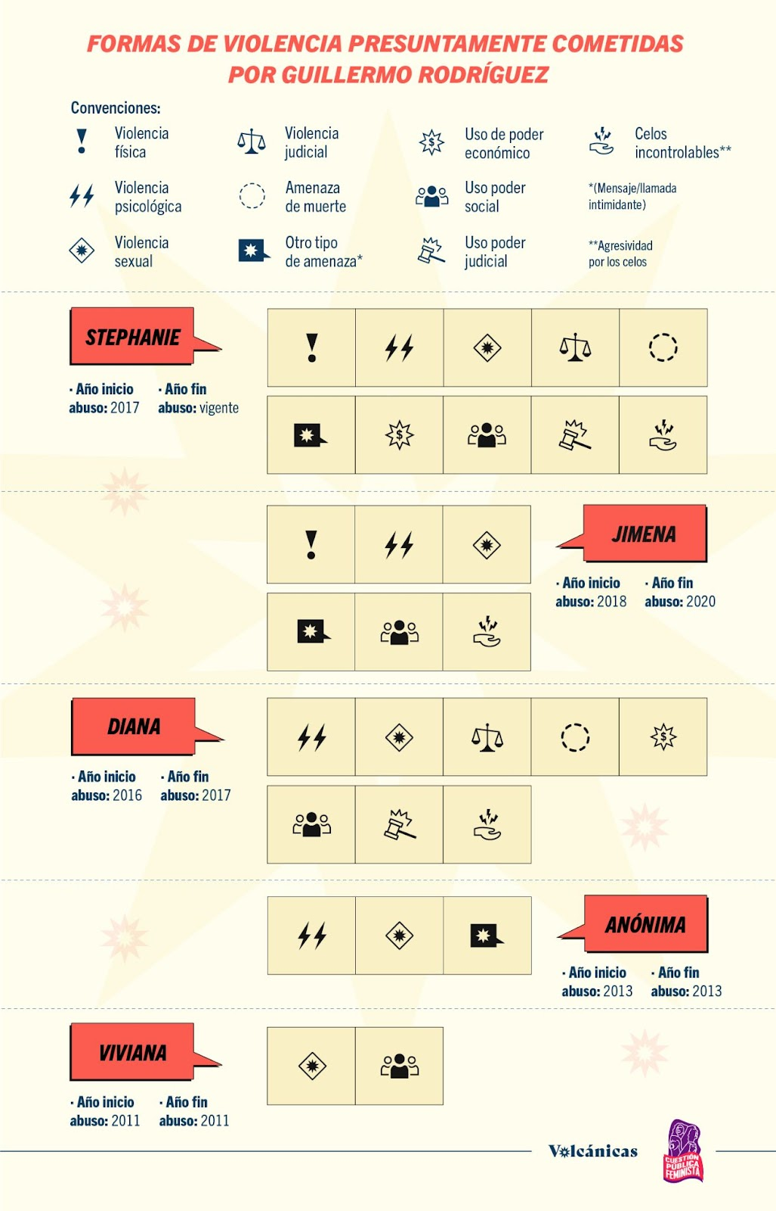
 |  |  |  |  |  |  |  | GAR070 | Julián, Amigo de Stephanie
 |  |  |  |  |  |  |  | GAR071 | Gabriela, Amiga de Stephanie
 |  |  |  |  |  |  |  | GAR072 | Jimena*
 |  |  |  |  |  |  |  | GAR073 | Laura*, Hija de Jimena
 |  |  |  |  |  |  |  | GAR074 | Camila*, Hermana de Jimena
 |  |  |  |  |  |  |  | GAR075 | Diana*
 |  |  |  |  |  |  |  | GAR076 | Olga*, Mamá de Diana
 |  |  |  |  |  |  |  | GAR077 | Viviana León
 |  |  |  |  |  |  |  | GAR078 | Manuel Felipe, Hijo de Viviana
 |  |  |  |  |  |  |  | GAR079 | Leonfa*, Hermana de Viviana
 |  |  |  |  |  |  |  | GAR080 | Gloria*, Amiga de Viviana

